Foglio1
 | NB: compilare le celle con sfondo giallo
 | 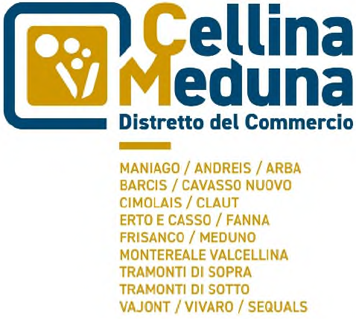 | 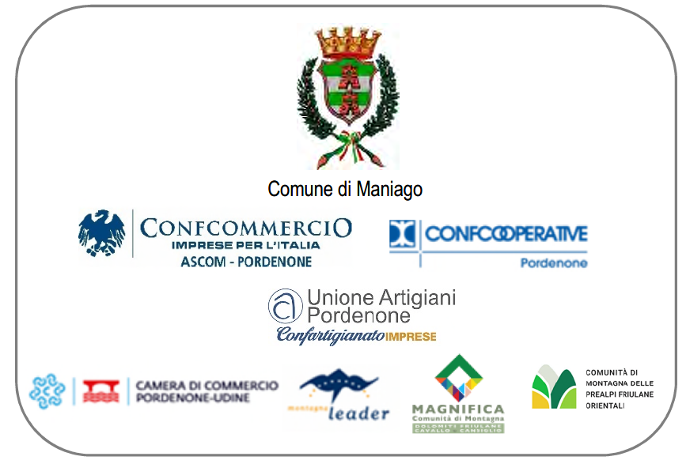

 | DISTRETTO DEL COMMERCIO "CELLINA MEDUNA"
 | BANDO PER LA CONCESSIONE DI CONTRIBUTI ALLE IMPRESE FINALIZZATI ALL’ACQUISTO E ALL’ATTIVAZIONE DI IMPIANTI E SISTEMI TECNOLOGICI NECESSARI ALLA DIGITALIZZAZIONE DEI PROCESSI PRODUTTIVI NONCHE' ALLO SVILUPPO SOSTENIBILE
 | ANNUALITA' 2025
 | QUADRO RIEPILOGATIVO DI SPESA

 | denominazione impresa

 | QUADRO COMPLESSIVO SINTETICO
 | linea d'intervento "digitalizzazione d'impresa" |  |  |  | -
 | linea d'intervento "sviluppo sostenibile" |  |  |  | -
 | TOTALE COMPLESSIVO |  |  |  | -

 | CONTRIBUTO RICHIESTO

 | DETTAGLIO DELLE SPESE
 | linea d'intervento "digitalizzazione d'impresa"
 | tipologia di spesa | denominazione del fornitore | descrizione della bene/servizio | data preventivo o fattura | importo* preventivo o fattura
1
2
3
4
5
6
7
8
9
10
 | TOTALE |  |  |  | -

 | linea d'intervento "sviluppo sostenibile"
 | tipologia di spesa | denominazione del fornitore | descrizione della bene/servizio | data preventivo o fattura | importo* preventivo o fattura
1
2
3
4
5
6
7
8
9
10
 | TOTALE |  |  |  | -

 | *indicare l'importo al netto IVA se l'imposta è recuperabile dall'impresa; altrimenti lordo IVA se l'imposta risulta un costo.
 | * nel caso il preventivo/fattura contenga anche spese non ammissibili, indicare l'importo della spesa ammissibile

